Sheet1
得胜中国驰名商标
得胜专业音响(中国)有限公司
音乐---没有国界；声音---没有距离；沟通由得胜开始………
序号 | 名称 | 品牌 | 型号 | 参数 | 数量 | 单位 | 单价 | 总价(元) | 图片
K歌套装
1 | XW炫武系列 K歌系统 | TAKSTAR/得胜 | XW10炫武1号 | 炫武K歌系统机柜参数 XW1电源时序器 • 通道数量：8路 • 辅助通道数量：2路 • 通道额定电流：13A • 通道最大电流：30A • 通道总功率：3500W • 时序开关时间间隔：1秒 • 电源：220V/50Hz • 重量：约3kg • 尺寸（W*D*H）：483mm*66.5mm*185mm XW2效果器 • 输入电平：775mVrms • 主输出频响范围：20Hz-20kHz • 超低频率响应：20Hz-400Hz • 保险丝：AC 250V 1A • 电源：AC 220V 50Hz • 电源消耗：10W • 尺寸：480×160×65mm • 重量：约2.5kg XW3麦克风系统 主机： • 频率范围：610-680MHz • 频率响应：50Hz-18kHz • 接收距离：100米 • 电源供应：DC=12V • 尺寸：480*180*45mm • 重量：约1450g 麦克风： • 频率范围：610-680MHz • 发射距离：100米 • 工作电压：3V • 工作电流：120mA XW4功放 • 功率：400W • 阻抗：8Ω • 频响范围：20Hz-20kHz • 电源：AC 220V 50Hz • 尺寸：485×320×87mm • 重量：约8.4kg XW5有源超低音箱参数 • 功率：280W • 输出阻抗：4Ω • 扬声器单元尺寸：10寸 • 频率响应（±3dB）：30Hz-300Hz • 电源：AC:100-240V 50/60Hz • 箱壳：18mm中纤板 • 产品尺寸（W*D*H）：343*343*394mm • 净重：10.2kg XW10炫武1号音箱参数 • 功率：200W • 阻抗：8Ω • 频率响应（±3dB）：65Hz-20kHz • 灵敏度（1W/1M）：94dB • 覆盖角：H90°×V60° • 最大声压级：121dB • 分频模式：两分频 • 吊挂／安装：支撑/吊挂 • 接线方式：1×NL4speakon（1+、1-） • 箱壳：12mm中纤板 • 表面处理：黑色小点漆 • 单元：高频：1″×1（25芯） • 低频：10″×1（35芯） • 产品尺寸（W*D*H）：277*270*445mm • 净重：约7.15kg/只 | 1 | 套 | 5500 | 5500
1 | XW炫武系列 K歌系统 | TAKSTAR/得胜 | XW12炫武2号 | XW12炫武2号音箱参数 • 功率：280W • 阻抗：8Ω • 频率响应（±3dB）：55Hz-18kHz • 灵敏度（1W/1M）：95dB • 覆盖角：H90°×V60° • 最大声压级：123dB • 分频模式：两分频 • 吊挂／安装：支撑/吊挂 • 接线方式：1×NL4speakon（1+、1-） • 箱壳：12mm中纤板 • 表面处理：黑色小点漆 • 单元：高频：1″×1（25芯） • 低频：12″×1（50芯） • 产品尺寸（W*D*H）：338*345*518mm • 净重：约11.2kg/只 | 1 | 套 | 5800 | 5800
1 | XW炫武系列 K歌系统 | TAKSTAR/得胜 | XW5有源超低音 | • 功率：280W • 输出阻抗：4Ω • 扬声器单元尺寸：10寸 • 频率响应（±3dB）：30Hz-300Hz • 电源：AC:100-240V 50/60Hz • 箱壳：18mm中纤板 • 产品尺寸（W*D*H）：343*343*394mm • 净重：10.2kg | 1 | 支 | 1150 | 1150
会议音响
1 | 超薄会议壁挂 | TAKSTAR/得胜 | T6 | ★检测报告• T7是一款内置两分频的全频音箱，外形小巧玲珑，单元采用了两只频响宽、语音清晰度高且高灵敏度的6寸25芯纸盆低音扬声器，和四只音色甜美细腻2.5寸13芯纸盆高音； • 分频器的元件采用了损耗值较低的无氧铜电感，高品质薄膜电容，使分频网络稳定，音质出众 • 音箱采用长方体结构，内壁贴附吸音棉能减少驻波的产生，使中低频在听感上表现得更干净，频响上更平坦，箱体超薄，厚度仅仅103mm，工程安装更方便 • 特有的垂直指向性选择功能，可对声音的垂直指向性进行选择，指向性选择开关可提供 “+20°~-20°” “+20°~-70°” “-20°~-70°”三种指向，满足不同的声学环境需求• 额定功率：120W(AES) • 额定阻抗：4Ω • 频率响应（±3dB）：65Hz-16kHz • 灵敏度（1W/1M）：92dB • 覆盖角：指向性可选 • 最大声压级：106dB • 分频模式：两分频 • 分频点：5500Hz • 吊挂／安装：壁挂 • 接线方式：按压式接线盒 • 箱壳：12mm中纤板 • 表面处理：黑色小点漆 • 单元：高频：2.5″×4（13芯） • 低频：6.5″×2（25芯），85磁钢 • 规格（mm）：380×326×103（W×H×D） • 净重：约6kg | 2 | 支 | 550 | 1100
2 | 超薄会议壁挂 | TAKSTAR/得胜 | T7 | ★检测报告• T7是一款内置两分频的全频音箱，外形小巧玲珑，单元采用了两只频响宽、语音清晰度高且高灵敏度的6寸25芯纸盆低音扬声器，和四只音色甜美细腻2.5寸13芯纸盆高音； • 分频器的元件采用了损耗值较低的无氧铜电感，高品质薄膜电容，使分频网络稳定，音质出众 • 音箱采用长方体结构，内壁贴附吸音棉能减少驻波的产生，使中低频在听感上表现得更干净，频响上更平坦，箱体超薄，厚度仅仅103mm，工程安装更方便 • 特有的垂直指向性选择功能，可对声音的垂直指向性进行选择，指向性选择开关可提供 “+20°~-20°” “+20°~-70°” “-20°~-70°”三种指向，满足不同的声学环境需求• 额定功率：120W(AES) • 额定阻抗：4Ω • 频率响应（±3dB）：65Hz-16kHz • 灵敏度（1W/1M）：92dB • 覆盖角：指向性可选 • 最大声压级：106dB • 分频模式：两分频 • 分频点：5500Hz • 吊挂／安装：壁挂 • 接线方式：按压式接线盒 • 箱壳：12mm中纤板 • 表面处理：黑色小点漆 • 单元：高频：2.5″×4（13芯） • 低频：6.5″×2（25芯），85磁钢 • 规格（mm）：380×326×103（W×H×D） • 净重：约6kg | 2 | 支 | 600 | 1200
3 | 卡包 | TAKSTAR/得胜 | H-K80 | • 该音箱的低音扬声器所使用的纸盆阻尼特性和刚性良好，以确保了扬声器在不同频率段工作时，不至于引起失真，海绵折环也选用了耐腐蚀性较强的海绵压制而成，且弹性良好，以确保扬声器能承受较大的振幅和动态。 • 一般来说音箱的中高频更容易触动人的听觉心理，在中频段的调试如果把握当，容易使人产生听觉疲劳、烦燥感。所以在三寸高音纸盆材料选用上，选用了在中、高频频率段具有响应特性平滑、人声和音乐在中高频表现保真度较高的纸盆，结合耐高温音圈，使得这款三寸高音的音色细腻的同时更能承受长时间的音乐功率。结合了人耳的生理听觉特性，在分频器元件上对高频进行了适当修饰，音色上把握了“中音准、透，高音细、亮而不噪”的准则，使音箱在KTV房间内大声压歌唱、播放音乐时，有着较为满意的效果体现，且不会出现中高频的毛刺感，避免造成人耳的听觉疲劳。 | 2 | 支 | 550 | 1100
...
 |  |  | IP-16Y | • 一体化吸顶式设计，整合网络音频解码，数字功放及音箱； • 内置高保真扬声器； • 支持DC供电和POE供电 (符合IEEE802.3at标准) 两种方式，支持国际通用SIP协议 ； • 标准RJ45网络接口、有以太网口或POE交换机网口的地方均可接入、支持跨网段和跨路由；• 产品电气指标/功能参数 • 额定功率：20W • 最大功率：20W • 声压级/dB：≥95dB • 最大声压级：98dB • 频率响应：70-12KHz • 供电：外置DC 12/3A 喇叭规格 • 喇叭直径：6.5寸 • 磁钢规格：Φ70*Φ32*10(Y25) • 音圈规格：PSV20.4*20*7.3*0.12*2 FPESVW • 盆架材质：铁 | 1 | 个 | 630 | 630
 |  |  | IP-11Y1 | • 一体化壁挂式设计、整合网络音频解码，数字功放及音箱 • 采用高速工业级双核 (ARM+DSP) 芯片、启动时间≤1秒 • 内置高保真扬声器和2×10W (8Ω) 立体声D类功率放大器 • 内置回路检测功能、可远程监听扬声器工作状态、轻松维护 • 服务软件远程调节输出音量、并可在本地用旋钮调节线路输入音量 • 标准RJ45网络接口、有以太网口的地方即可接入、支持跨网段和跨路由 • 可选配：定压备份模块： A)实现接入100V定压广播线路作为备用、符合教委高考须有备用系统要求 B)当网络异常时，自动从“数字网络广播”切换到“模拟定压广播” • 可选配：无线收发模块及2.4G无线点播话筒： A)无线收发模块与2.4G无线点播话筒实现开机自动配对、工作频率：ISM频道2400-2483MHz B)通过无线点播话筒内置咪头或外置头戴式麦克风、可实现本地扩声 C)利用无线点播话筒的立体声输入接口、将手机播放的音频扩声 D)通过无线点播话筒、可向其他终端广播喊话、可呼叫主控室实现双向对讲 E)无线点播话筒自带2寸OLED显示屏、中英文显示点播目录及当前任务信息、通过控制按键、点播服务器节目库任意内容、可控制播放/ 暂停、快进/快退、A-B复读、操作灵活简单 F)音量大小可在话筒上调节 G)标准micro USB接口充电 (兼容手机充电器)，待机约36小时，扩声约8小时 | 1 | 支 | 750 | 750
 |  |  | IP-11Y2 | • 一体化壁挂式设计、整合网络音频解码，数字功放及音箱 • 采用高速工业级双核 (ARM+DSP) 芯片、启动时间≤1秒 • 内置高保真扬声器和2×10W (8Ω) 立体声D类功率放大器 • 内置回路检测功能、可远程监听扬声器工作状态、轻松维护 • 服务软件远程调节输出音量、并可在本地用旋钮调节线路输入音量 • 标准RJ45网络接口、有以太网口的地方即可接入、支持跨网段和跨路由 • 可选配：定压备份模块： A)实现接入100V定压广播线路作为备用、符合教委高考须有备用系统要求 B)当网络异常时，自动从“数字网络广播”切换到“模拟定压广播” • 可选配：无线收发模块及2.4G无线点播话筒： A)无线收发模块与2.4G无线点播话筒实现开机自动配对、工作频率：ISM频道2400-2483MHz B)通过无线点播话筒内置咪头或外置头戴式麦克风、可实现本地扩声 C)利用无线点播话筒的立体声输入接口、将手机播放的音频扩声 D)通过无线点播话筒、可向其他终端广播喊话、可呼叫主控室实现双向对讲 E)无线点播话筒自带2寸OLED显示屏、中英文显示点播目录及当前任务信息、通过控制按键、点播服务器节目库任意内容、可控制播放/ 暂停、快进/快退、A-B复读、操作灵活简单 F)音量大小可在话筒上调节 G)标准micro USB接口充电 (兼容手机充电器)，待机约36小时，扩声约8小时 | 1 | 支 | 190 | 190
 |  |  | IP-50W | • 采用嵌入式PC技术和DSP音频处理技术设计：内置嵌入式网络语音解码模块，完成网络音频流的同步接收和解码；采用高速工业级ARM芯片，启动时间达到毫秒级；提高设备使用稳定性； • 内置嵌入式网络语音解码模块、30W/50W/70W功率输出扬声器工作，设备运行稳定性高： • 具有独立IP地址，可以单独接收服务器的个性化定时播放节目； • 高品质的数字音频传输传输，无噪音，音质达到CD级（音频文件位速为32-320kbps自适应）; • 支持音量、平衡调节：设备具备全数字高音、低音和主音量调节，调节更加清晰、 灵活淮确； • 具备智能电源管理功能，设备采用内置CPU判断功放的运行状态，在无工作状态时功放自动进入休眠状态，待机功率≤0.2W,当有播放任务时，功放自动启动； • 带有远程音量调节功能，终端在自动启动和播放任务的时候，自动将音量调节到系统设定的默认状态。音量自动调节默认值分别可制定为背景音乐音量、紧急广播音量和消防广播音量等； • 设备具备全数字高音、 低音和主音量调节，调节更加清晰、灵活准确； • 通过网络任意接收来自服务器的广播节目，包括话筒寻呼、 消防警报自动强插、电话寻呼等； • —线多用：充分利用现有网络资源，避免重复架设线路，兼容TCP/IP网络协议，可挂接在以太网络到达的任何地方，真正实现广播、计算机、监控网络等的多网合一，支持跨网关、跨路由、互联网传输。通过网络联机设定IP地址及网络配置等； • 具有远程升级功能，产品程序更新无须现场升级，通过网络远程即可更新、方便快捷； • 设备具有软件远程设置高低音功能，可以根据播故内容对高低音要求不同自行设置； • 解码终端设有IP地址复位开关，复位可恢复出厂设置。 | 1 | 台 | 880 | 880
 |  |  | IP-70W | • 采用嵌入式PC技术和DSP音频处理技术设计：内置嵌入式网络语音解码模块，完成网络音频流的同步接收和解码；采用高速工业级ARM芯片，启动时间达到毫秒级；提高设备使用稳定性； • 内置嵌入式网络语音解码模块、30W/50W/70W功率输出扬声器工作，设备运行稳定性高： • 具有独立IP地址，可以单独接收服务器的个性化定时播放节目； • 高品质的数字音频传输传输，无噪音，音质达到CD级（音频文件位速为32-320kbps自适应）; • 支持音量、平衡调节：设备具备全数字高音、低音和主音量调节，调节更加清晰、 灵活淮确； • 具备智能电源管理功能，设备采用内置CPU判断功放的运行状态，在无工作状态时功放自动进入休眠状态，待机功率≤0.2W,当有播放任务时，功放自动启动； • 带有远程音量调节功能，终端在自动启动和播放任务的时候，自动将音量调节到系统设定的默认状态。音量自动调节默认值分别可制定为背景音乐音量、紧急广播音量和消防广播音量等； • 设备具备全数字高音、 低音和主音量调节，调节更加清晰、灵活准确； • 通过网络任意接收来自服务器的广播节目，包括话筒寻呼、 消防警报自动强插、电话寻呼等； • —线多用：充分利用现有网络资源，避免重复架设线路，兼容TCP/IP网络协议，可挂接在以太网络到达的任何地方，真正实现广播、计算机、监控网络等的多网合一，支持跨网关、跨路由、互联网传输。通过网络联机设定IP地址及网络配置等； • 具有远程升级功能，产品程序更新无须现场升级，通过网络远程即可更新、方便快捷； • 设备具有软件远程设置高低音功能，可以根据播故内容对高低音要求不同自行设置； • 解码终端设有IP地址复位开关，复位可恢复出厂设置。 | 1 | 台 | 980 | 980
 |  |  | 12U | 简易设备机柜 | 1 | 个 | 180 | 180
 |  |  | 12U | 带门简易设备机柜 | 1 | 个 | 340 | 340
 |  |  | 16U | 航空箱:适用范围：LED显示屏，LED彩屏，LCD显示屏包装以及大型出口仪器运输包装等领域; 加工材料：航空箱表面PBS材料,此材料防撞、伸展性强等特点;箱壁采用（12MM）进口合资板， 箱内贴（10-15MM）防震防潮EVA减震材料，五金配件有:蝴蝶锁扣，（直）球包角，带PU刹车万向轮子及轮涡， 拉手; NTL新干线航空箱底部选用欧式脚轮，后盖采用我公司设计的加强合页，锁选用我公司专用128锁， 单轮载重量为200KG，箱体载重量为600KG。 箱体上盖带高强度磁铁，便于物体摆放及不会与屏摩擦。 表面处理:采用PBS阻然材料，具有防火、防水、耐酸碱的作用 | 1 | 个 | 450 | 450
 |  |  | 定做 | 全封闭音响设备航空机柜 | 1 | 个 | 750 | 750
 |  |  | 1米 | 全铁防尘机柜 | 1 | 个 | 550 | 550
 |  |  | M9-3B | 实木机柜 | 1 | 个 | 850 | 850 | 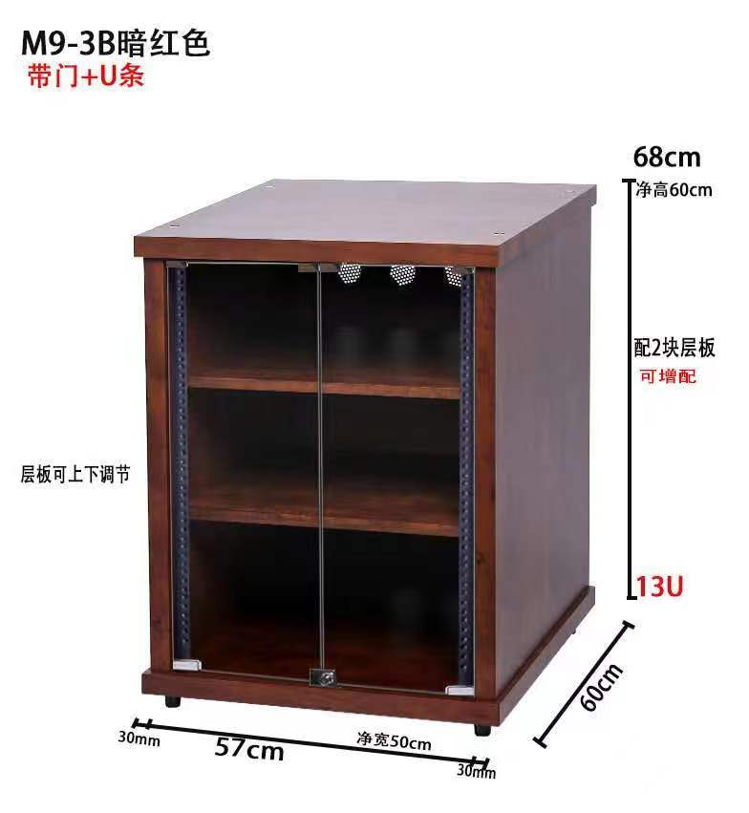
 |  |  | FS-80 | 影视专用高端机柜 | 1 | 个 | 950 | 950
 |  |  | FS-120 | 影视专用高端机柜 | 1 | 个 | 1300 | 1300
 |  |  | ZY-65 | 高档实木支架 | 1 | 对 | 450 | 450
 |  |  | 502M | 加厚502M音响落地支架 | 2 | 个 | 40 | 80
 |  |  | 501 | 加厚音响壁装托架 | 2 | 个 | 35 | 70
 |  |  | 906 | 加厚音响壁装吊架 | 2 | 个 | 40 | 80
 |  |  | 606 | 加厚音响吊架 | 2 | 个 | 30 | 60
 |  |  | 509 | 普通音响吊架 | 2 | 个 | 17.5 | 35
 |  |  | 339臂架 | 加重音响托架 | 2 | 个 | 65 | 130
 |  |  | 1015 | 加厚臂架 | 2 | 个 | 80 | 160
...

